Sheet1
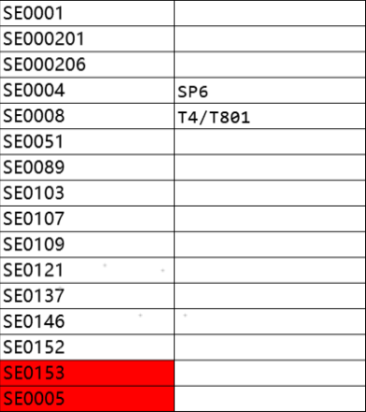
202104之前逻辑 |  | 202104之后逻辑 |  | 空网配置表
二级产品L2代码 | 识别码(limit_tag) | 二级产品L2代码 | 识别码(limit_tag) | 二级产品L2代码 | 识别码(limit_tag)
SE0001 |  | SE0001
SE000201 |  | SE000201
SE0003 |  | SE000206
SE0008 |  | SE0004 | SP6
SE002401 |  | SE0008 | T4/T801
SE0051 |  | SE0051
SE0089 |  | SE0089
SE0103 |  | SE0103
SE0107 |  | SE0107
SE0109 |  | SE0109
SE0121 |  | SE0121
SE0137 |  | SE0137
 |  | SE0146
 |  | SE0152

